QuyƯớcLoggingLevel
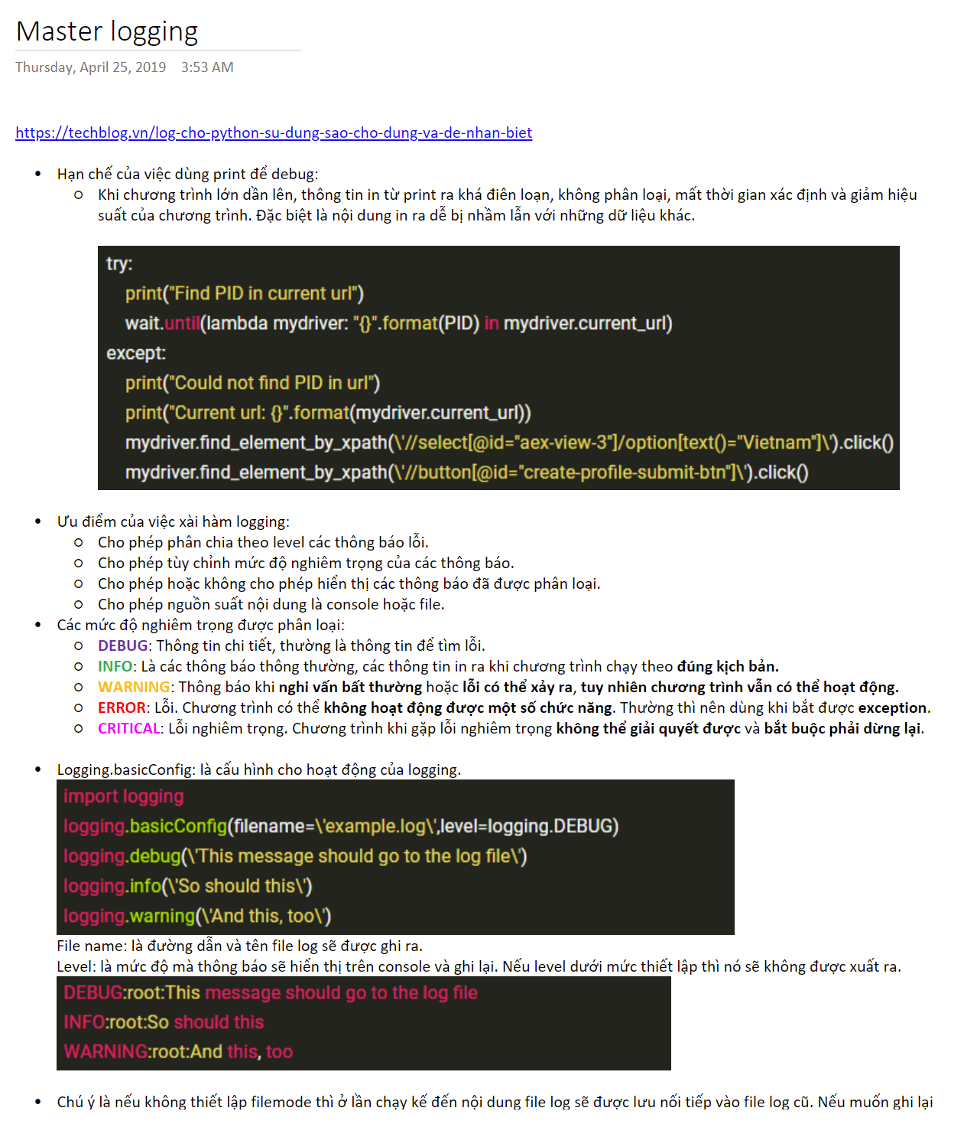
Master logging (Web view) | OneNote

GiảiPhápImportNgoaiRoot
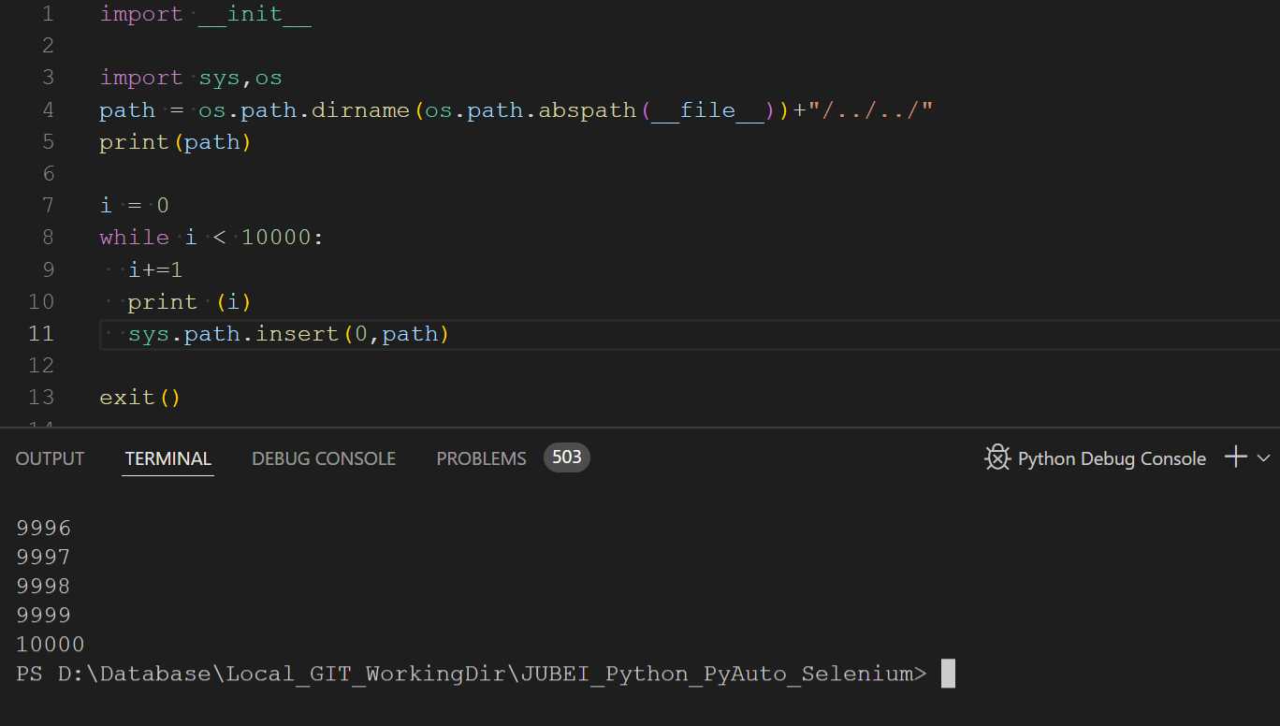
 |  |  |  | Các lưu ý:
workspace |  |  |  | 1 | Khi chạy file python ở đâu thì chương trình sẽ compile một thư mục __pycache__ tại vị trí đó.
 | DirLib1 |  |  |  | Đây được coi là root lớn nhất của một chương trình khi chạy.
 |  | Lib1.py |  |  | Các import với đường dẫn tuyệt đối/tương đối không thể ở ngoài scope của root này.
 |  | PriLib1.py |  | 2 | Khi chạy python tại main.py (__pycache__ sinh ra tại thư mục workspace)
 | DirLib2 |  |  |  | - Import trong file main.py
 |  | SubFolder |  |  |  | + Tuyệt đối (từ file chạy): |  | from DirLib1.Lib1 import *
 |  |  | Lib2.py |  |  | + Tương đối: Không hỗ import tương đối với vị trí root (main.py đang nằm tại root)
 |  |  | PriLib2.py |  | - Import trong file Lib2.py
 | DirLib3 |  |  |  |  | + Tuyệt đối (từ file chạy): |  | from DirLib2.SubFolder.PriLib2 import *
 |  | SubFolder |  |  |  | + Tương đối: |  | from .PriLib2 import *
 |  |  | Lib3.py |  |  |  |  | from …DirLib3.SubFolder.Lib3 import *
 |  |  | PriLib3.py | 3 | Khi chạy Lib2.py (__pycache__ sinh ra tại DirLib2\SubFolder)
 | main.py |  |  |  | - Import tại Lib2.py
 |  |  |  |  |  | + Bên trong root: | from PriLib2 import * |  | (Tuyệt đối)
 |  |  |  |  |  | + Bên ngoài root: | from ...Folder3.SubFolder.python5.py import *

 |  |  |  | Vấn đề đặt ra:
 |  |  |  | - Thông thường các Library sẽ cần chạy UnitTest (thuộc DirLibx) trước khi được gộp vào chương trình ứng dụng để chạy main.py.
 |  |  |  | - Khi chạy UnitTest thì root là tại thư mục DirLibx. Nếu thư mục UnitTest này cần trỏ đến các thư viện tự tạo bên ngoài hoặc LoggingSetup.py thì không được.

 |  |  |  | Giải pháp:
 |  |  |  | - Tạo một file __init__.py ở mỗi thư viện bên trong. Thư viện chính sẽ include file này vào để nạp thêm một root gốc cho toàn dự án (ngoài root tại vị trí chạy).
 |  |  |  | - Giờ đây tất cả các thư viện bên trong nên xài chỉ một đường dẫn Tuyệt đối tính từ root gốc bên ngoài. Như vậy thì khi chạy UnitTest hoặc SystemTest sẽ không bị lỗi đường dẫn nữa.
 |  |  |  | - Nếu mỗi thư viện đều gắn vào sys.path thì có sợ bị đầy gây lỗi chương trình không? => Không. Đã test gán 10000 path vào vẫn chạy tốt.
 |  |  |  | - Chú ý chỉ nên dùng một loại đường dẫn tuyệt đối tính từ root gốc để tránh gọi nhầm file. VD: cả root gốc và root unit đều có define.py thì define của root gốc sẽ chạy khi chạy UnitTest !!!

PyAutoWrap
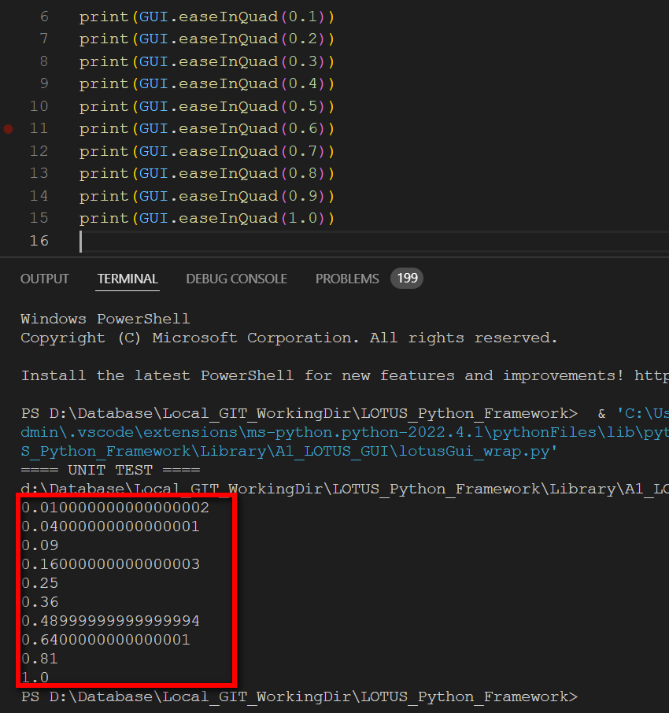
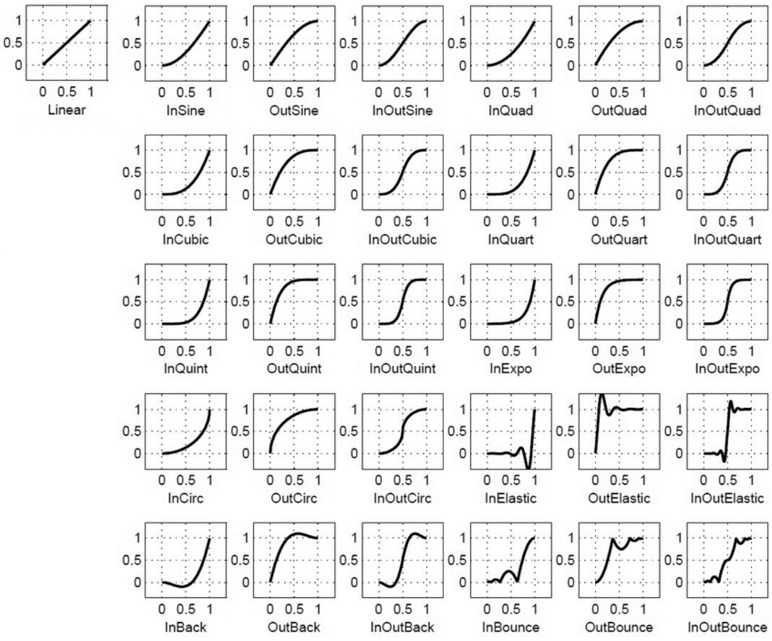
https://pyautogui.readthedocs.io/en/latest/screenshot.html
Function | Classify | Note
absolute_import | Var/Others
collectionsSequence | Var/Others
contextmanager
division | Var/Others | Biến nội
easeInBack | Var/Others | https://openbase.com/python/PyTweening
easeInBounce | Var/Others | pyautogui.moveTo(100, 100, 2, pyautogui.easeInBounce) # bounce at the end
easeInCirc | Var/Others
easeInCubic | Var/Others
easeInElastic | Var/Others | pyautogui.moveTo(100, 100, 2, pyautogui.easeInElastic) # rubber band at the end
easeInExpo | Var/Others
easeInOutBack | Var/Others
easeInOutBounce | Var/Others
easeInOutCirc | Var/Others
easeInOutCubic | Var/Others
easeInOutElastic | Var/Others
easeInOutExpo | Var/Others
easeInOutQuad | Var/Others | pyautogui.moveTo(100, 100, 2, pyautogui.easeInOutQuad) # start and end fast, slow in middle
easeInOutQuart | Var/Others
easeInOutQuint | Var/Others
easeInOutSine | Var/Others
easeInQuad | Var/Others | pyautogui.moveTo(100, 100, 2, pyautogui.easeInQuad) # start slow, end fast https://openbase.com/python/PyTweening
easeInQuart | Var/Others
easeInQuint | Var/Others
easeInSine | Var/Others
easeOutBack | Var/Others
easeOutBounce | Var/Others
easeOutCirc | Var/Others
easeOutCubic | Var/Others
easeOutElastic | Var/Others
easeOutExpo | Var/Others
easeOutQuad | Var/Others | pyautogui.moveTo(100, 100, 2, pyautogui.easeOutQuad) # start fast, end slow
easeOutQuart | Var/Others
easeOutQuint | Var/Others
easeOutSine | Var/Others
getWindowsAt | Var/Others | Returns a list of Window objects whose windows contain the point (x, y).
getWindowsWithTitle | Var/Others | Returns a list of Window objects that substring match title in their title text.
grab | Var/Others
linear | Var/Others | Giống với các hiệu ứng chuột phía trên. Đây là trường hợp không dùng hiệu ứng. https://openbase.com/python/PyTweening

